config
Step 1 | Copy các thư viện jquery, bootstrap và datatable

 | Các bộ thư viện mình đã đặt ở Project (folder jquery, bootstrap 520, datatables)

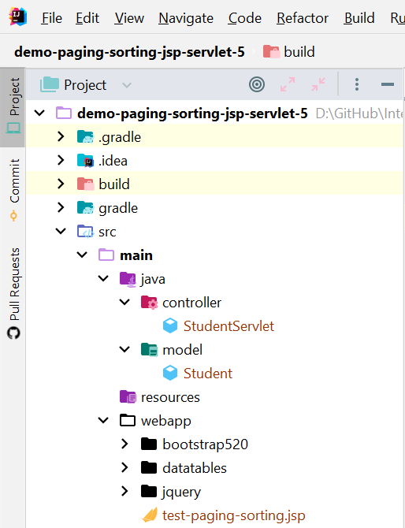

Step 2 | Sau khi đã copy các folder vào project thì nhúng vào HTML

 |  | Đầu tiên là CSS của bootstrap và datatables, theo thứ tự, như bên dưới:

 |  | Tiếp theo là các file JS của jquery, jquery datatables và datatables bootstrap, theo thứ tự như bên dưới:

Step 3 | Apply paging và sorting cho table của chúng ta

 | Đặt id cho table muốn paging và sorting

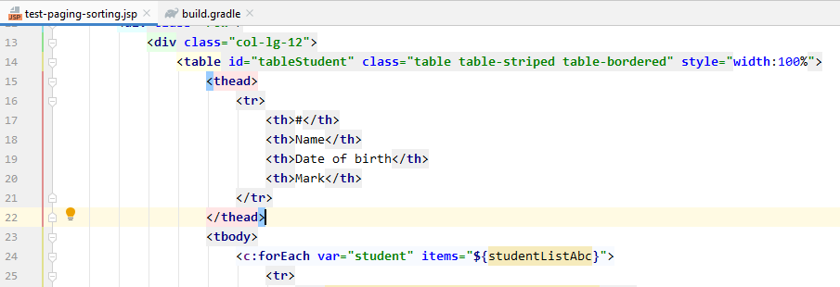

 | Lưu ý: table phải có cấu trúc thẻ <thead>, <tbody> như bên dưới thì mới sử dụng được paging và sorting:

 |  | <table>
 |  | <thead>
 |  | <tr>
 |  | <th>…</th>
 |  | …
 |  | </tr>
 |  | </thead>
 |  | <tbody>
 |  | <tr>
 |  | <td>…</td>
 |  | …
 |  | </tr>
 |  | </tbody>
 |  | </table>

Step 4 | Setting cho việc paging sorting cho table

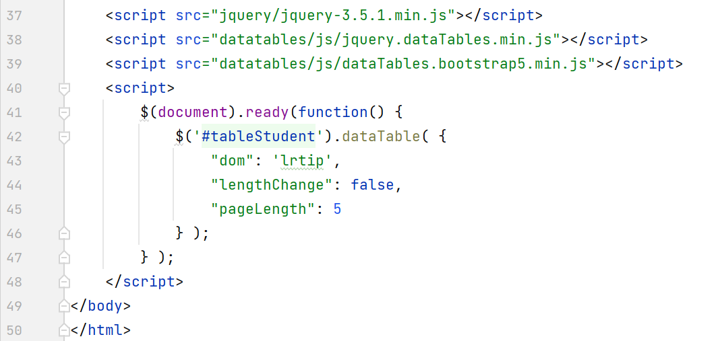

 | Với thuộc tính pageLength: chính là số row ở mỗi trang

 | Còn rất nhiều setting cho datatables, mọi người có thể tham khảo thêm ở link bên dưới:
 | https://editor.datatables.net/examples/index

Step 5 | Thực thi chương trình và kết quả

